Pasaporte - HC
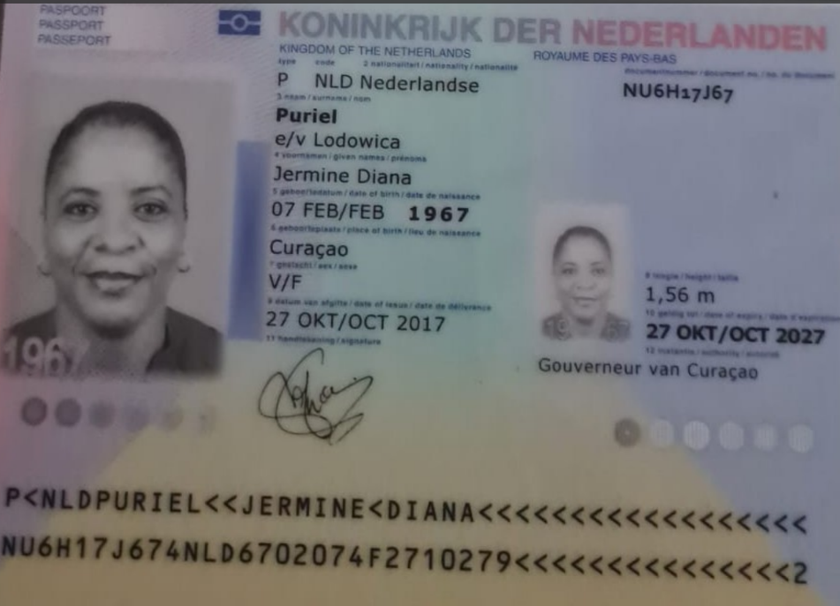
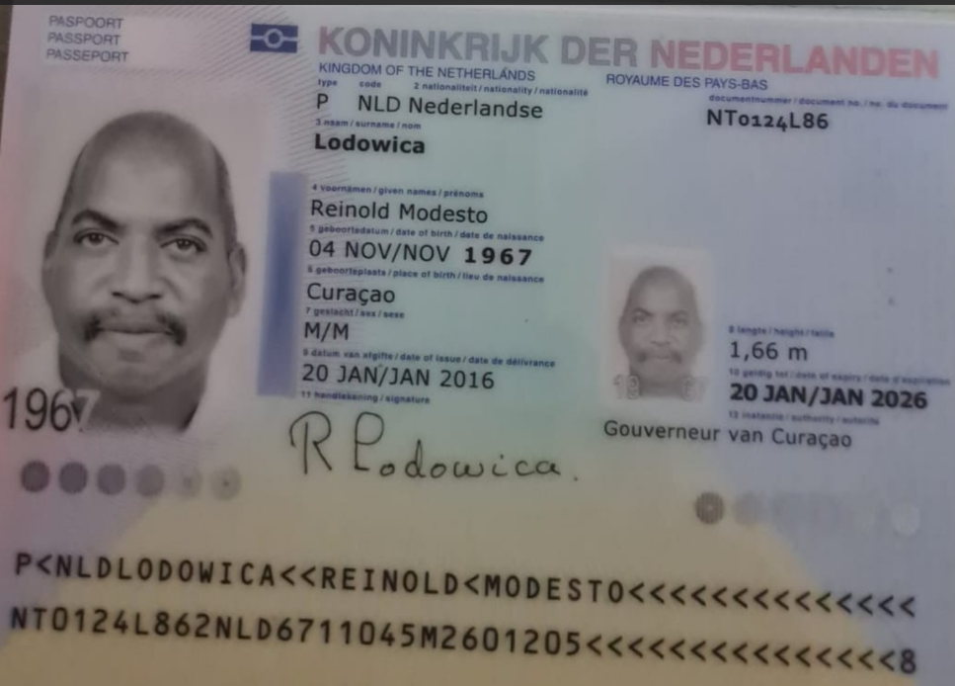
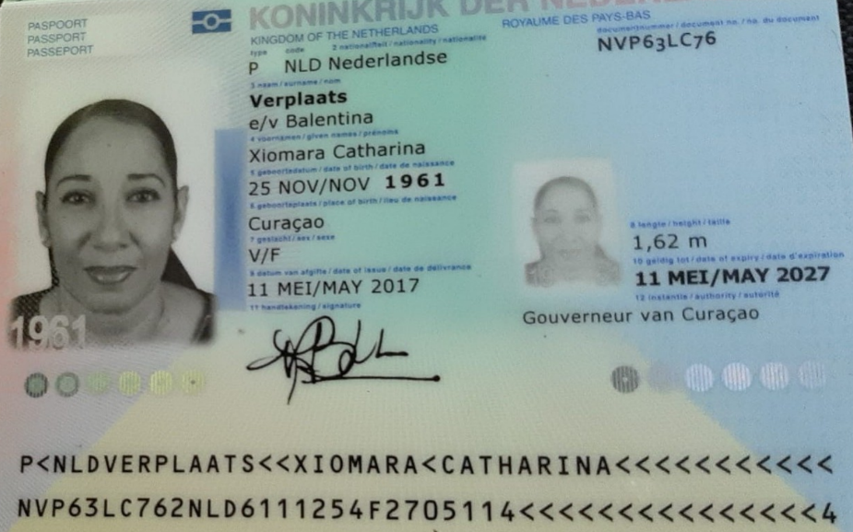
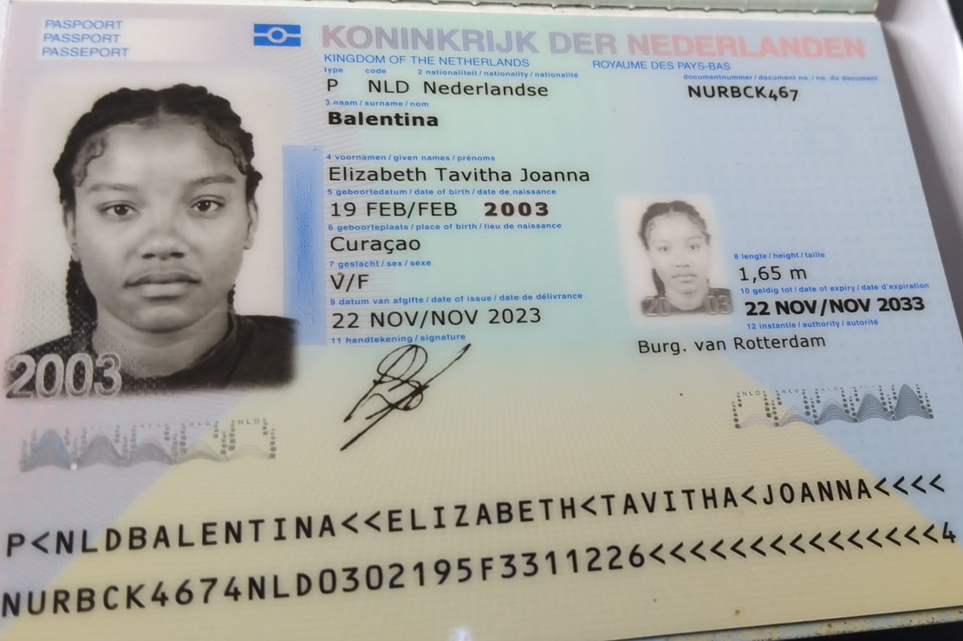

 |  |  |  |  |  |  |  |  |  |  |  |  |  |  |  | 4ZRWPC

 | Jermine Diana Puriel NU6H17J67 |  |  |  | Reinold Modesto Lodowica NT0124L86 |  |  |  |  | Xiomara Catharina Verplaats NVP63LC76
Nombre | Jermine | Pasaporte | NU6H17J67 | Nombre | Reinold | Pasaporte | NT0124L86 |  | Nombre | Xiomara | | | NVP63LC76 | Elizabeth Tavitha Joanna
Nombre | Diana | Fecha de nacimiento | 1967-02-07 | Nombre | Modesto | Fecha de nacimiento | 1967-11-04 |  | Nombre | Catharina | Fecha de nacimiento | 1961-11-25 | Balentina
Apellido | Puriel | Edad | 58 | Apellido | Lodowica | Edad | 57 |  | Apellido | Verplaats | Edad | 63 | NURBCK467
 | e/v Lodowica |  |  |  | Reinold | Modesto | Lodowica | NT0124L86 | Apellido | e/v Balentina |  |  | 2003-02-19
Padre | Gilberto Puriel |  |  | Padre | Muerto |  |  |  | Padre | Muerto
Madre | Dorothea Polanco Puriel |  |  | Madre | Madre Leonora Isodora |  |  |  | Madre | Muerto
Estado civil | Casada |  |  | Estado civil | Casado |  |  |  | Estado civil | Casada
Dirección | Kaya, Ternura 33. |  |  | Dirección | Kaya, Ternura 33. |  |  |  | Dirección | Dommelstraat 12.
País | Curazao |  |  | País | Curazao |  |  |  | País | Curazao |  |  | 8:53:00 | 9:53:00 | 53
Email: | jerminelodowica@gmail.com |  |  | Email: | jerminelodowica@gmail.com |  |  |  | Email: | yemayahs@yahoo.com |  |  | 1:40:00 | 4:35:00 | 8.5
Teléfono | 5999 511 5161 |  |  | Profesión | Electricista |  |  |  | Teléfono | 59996570101 |  |  |  |  | 71
Profesión | Analista de facturación |  |  | RH | B+ |  |  |  | Profesión | Consejería, pastora.
RH | A + |  |  | Seguro | SVB |  |  |  | RH | A -
Seguro | SVB |  |  | Peso | 86 kilos | Obesidad tipo 1 |  |  | Seguro | SVB
Peso | 72,7 kilos |  |  | Altura | 1.66 mts |  |  |  | Peso | 66.5 kilos
Altura | 1,58 mts |  |  | Idioma | Únicamente habla papiamento su esposa le traduce |  |  |  | Altura | 1,62 mts
Idioma | English, Papiamento, Spanish. |  |  |  |  |  |  |  | Idioma | English, Papiamento, Spanish.
 |  |  |  | Salud | Secuelas neurológicas por Accidente Cerebro Vascular Agudo.
Salud | HTA |  |  | 2) Disfunción endotelial y secuelas del infarto agudo de miocardio. |  |  |  |  | Salud
* | Reflujo gastroesofágico |  |  | 3) Hipertensión Arterial Crónica en tratamiento. |  |  |  |  | 1) Nefropatía diabética en estudio. Alto riesgo de diálisis.
* | Dolor de hombros |  |  | 4) ¿Edema macular? |  |  |  |  | 2) Hipertensión Arterial Crónica y Diabetes en tratamiento.
 | Síndrome de anemia |  |  | 5) Descartar prediabetes. |  |  |  |  | 3) Enfermedad celíaca Vs Sensibilidad al gluten no celíaca en estudio.
 | Disbiosis |  |  | 6) Disbiosis |  |  |  |  | 4) Síndrome anémico en estudio secundario a parasitosis intestinal y ECA.
 | Sedentarismo y sobrepeso IMC 29,1 k/m2 |  |  | 6) Parasitosis intestinales y permeabilidad intestinal. |  |  |  |  | 5) ¿Presbicia o retinopatía diabética?
 | 9) Presbicia |  |  | 7) Enfermedad celíaca Vs Sensibilidad al Gluten No Celiaca en estudio. |  |  |  |  | 6) Disbiosis
 | 10) Hiperactividad y Déficit de Atención en estudio, |  |  | 8) Sedentarismo y Obesidad tipo 1 IMC 31,2 k/m2 |  |  |  |  | 6) Permeabilidad intestinal en estudio.
 | 11) ¿Amnesia anterógrada en estudio? |  |  | 9) ¿Presbicia? ¿Edema macular? |  |  |  |  | 7) Conducta depresiva y en tratamiento. Historia de duelo no resuelto.
 | Neurodivergencia secundaria. |  |  | 10) Descartar HBP y otras afecciones prostáticas |  |  |  |  | 8) ¿Estilo de vida sedentario?
 | 12) Descartar prediabetes.

IVS |  |  |  | IVS |  |  |  |  | IVS
CLAVE | NU6H17J67 |  |  |  | NT0124L86 |  |  |  | CLAVE | NVP63LC76
CONTRASEÑA | NU6H17J67 |  |  |  | NT0124L86 |  |  |  | CONTRASEÑA | NVP63LC76

Echavarria |  |  |  | Echavarria |  |  |  |  | Echavarria
CLAVE | NU6H17J67 |  |  | CLAVE | NT0124L86 |  |  |  | CLAVE | NVP63LC76
CONTRASEÑA | nU6H17J67* |  |  | CONTRASEÑA | nT0124L86* |  |  |  | CONTRASEÑA | nVP63LC76*

Vuelo
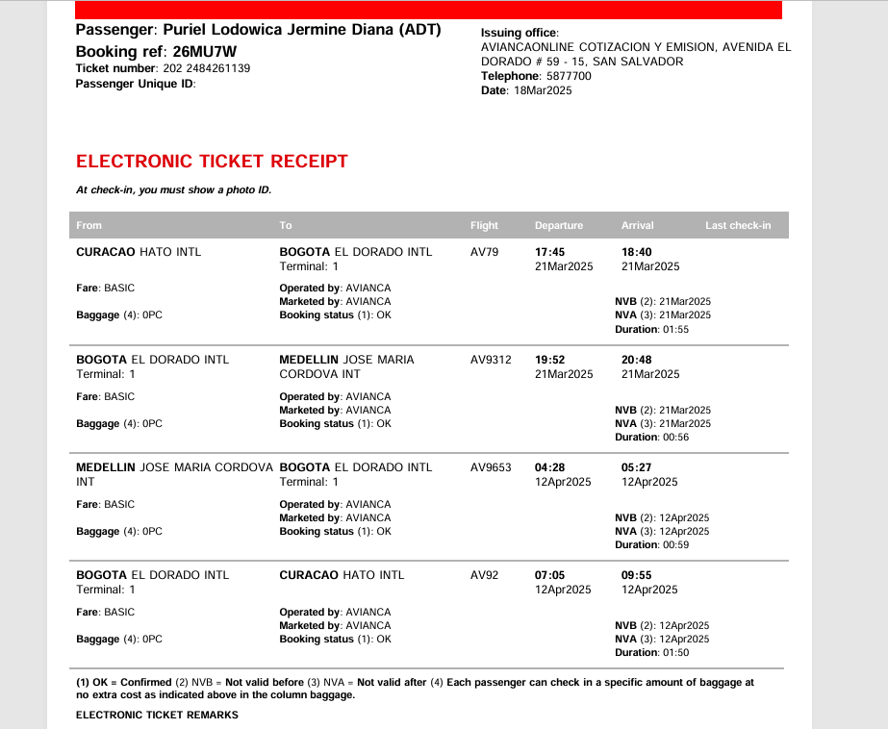
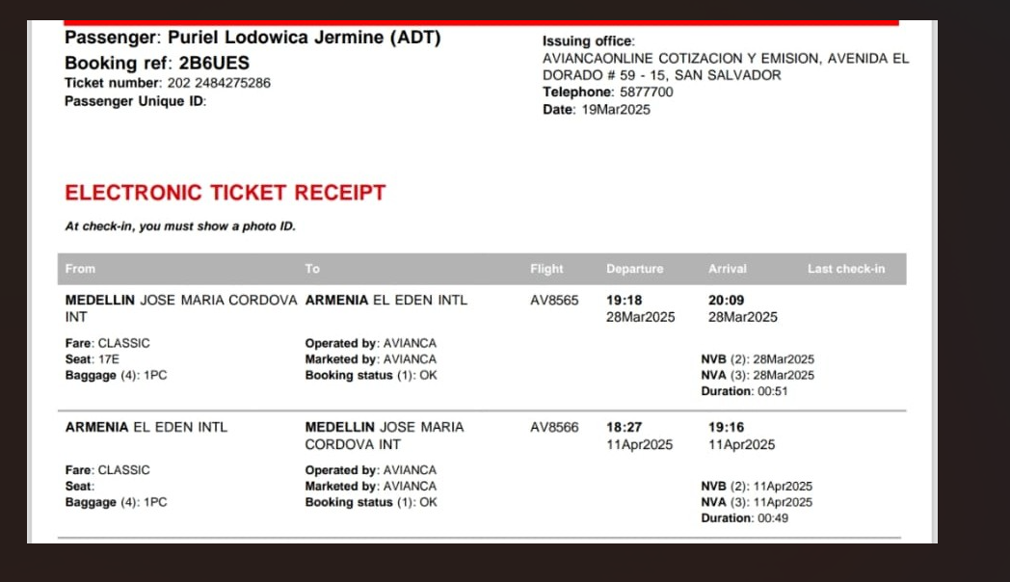
 | 26MU7W

 | 20662283
 | 20595169

2B6UES

3GN9MW

